List-group
 | list-group | Dùng cho thẻ UL bao ngoài
 | list-group-item | Dùng cho thẻ LI


 |  | <div class="container">
 |  | <div class="row">
 |  | <div class="col-xs-4 col-sm-4 col-md-4 col-lg-4">
 |  | <ul class="list-group">
 |  | <li class="list-group-item"><a href="">Quần áo</a></li>
 |  | <li class="list-group-item"><a href="">Giầy dép</a></li>
 |  | <li class="list-group-item"><a href="">Túi xách</a></li>
 |  | </ul>
 |  | </div>
 |  | </div>
 |  | </div>

Phím tắt | bs3-list-group |  | <ul class="list-group">
 |  |  | <li class="list-group-item">Item 1</li>
 |  |  | <li class="list-group-item">Item 2</li>
 |  |  | <li class="list-group-item">Item 3</li>
 |  |  | </ul>

glyphicon
 | https://www.w3schools.com/bootstrap/bootstrap_ref_comp_glyphs.asp

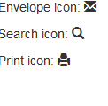
 | <p>Envelope icon: <span class="glyphicon glyphicon-envelope"></span></p>
 | <p>Search icon: <span class="glyphicon glyphicon-search"></span></p>
 | <p>Print icon: <span class="glyphicon glyphicon-print"></span></p>

pull-right | Class dành cho item phía trên muốn chuyển sang bên phải.

pull-left | Class dành cho item phía dưới muốn chuyển sang bên trái

 | <div class="col-xs-2 col-sm-2 col-md-2 col-lg-2">
 | <b class="chu pull-right">$29</b>
 | <div class="sao">
 | <b class="glyphicon glyphicon-star"></b>
 | <b class="glyphicon glyphicon-star"></b>
 | <b class="glyphicon glyphicon-star"></b>
 | <b class="glyphicon glyphicon-star"></b>
 | <b class="glyphicon glyphicon-star-empty"></b>
 | </div>
 | </div>

Image
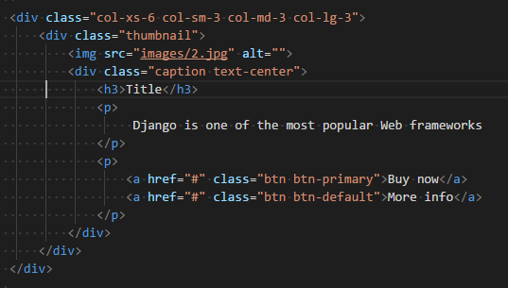
img-responsive | ảnh độ rộng 100%
thumbnail | có viền xung quanh 2px (chuẩn material)

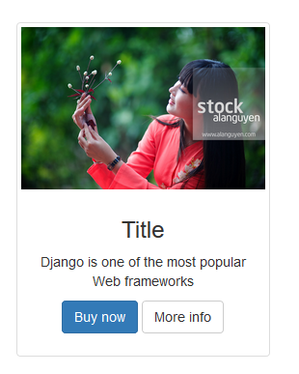
bs3-thumbnail:content | Tạo ra một div chứa ảnh gồm toàn bộ các thông tin cần thiết

Button
Class | Ý nghĩa
 |  | https://www.w3schools.com/bootstrap/bootstrap_buttons.asp
.btn.btn-success | <div class="btn btn-success">
a.btn.btn-success | <a href="http://google.com" class="btn btn-success">Google</a>

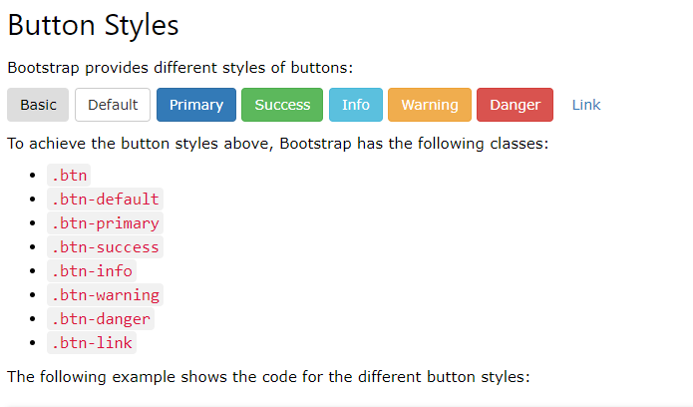

<button type="button" class="btn">Basic</button>
<button type="button" class="btn btn-default">Default</button>
<button type="button" class="btn btn-primary">Primary</button>
<button type="button" class="btn btn-success">Success</button>
<button type="button" class="btn btn-info">Info</button>
<button type="button" class="btn btn-warning">Warning</button>
<button type="button" class="btn btn-danger">Danger</button>
<button type="button" class="btn btn-link">Link</button>

